Sheet1
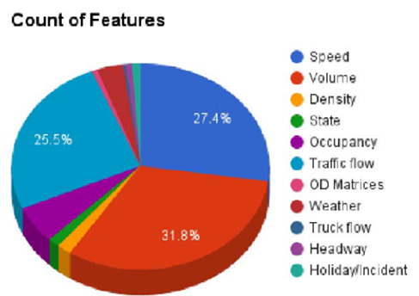
序号 | 名称 | 百分比 | 序号 | 名称 | 百分比
1 | 速度 | 27.4 | 1 | speed | 27.4
2 | 车流量 | 31.8 | 2 | Volume | 31.8
3 | 密度 | 3.2 | 3 | Density | 3.2
4 | 状态 | 1.3 | 4 | State | 1.3
5 | 占有率 | 5.2 | 5 | Occupancy | 5.2
6 | 交通流量 | 25.5 | 6 | Traffic Flow | 25.5
7 | OD矩阵 | 0.3 | 7 | OD Matrices | 0.3
8 | 天气 | 5.2 | 8 | weather | 5.2
9 | 卡车流量 | 0.3 | 9 | Truck Flow | 0.3
10 | 车间距 | 0.4 | 10 | Headway | 0.4
11 | 假日/事故 | 0.4 | 11 | Holiday/Incident | 0.4

Count of Features

Sheet2
Count of Features
速度 | 27.4
车流量 | 31.8
密度 | 3.2
状态 | 1.3
占有率 | 5.2
交通流量 | 25.5
OD矩阵 | 0.3
天气 | 5.2
卡车流量 | 0.3
车间距 | 0.4
假日/事故 | 0.4

